Sheet1
序号 | 时间 | 问题归类 | 问题描述 | 截图 | 处理意见 | 处理结果 | 备注
1 | 2017-03-02 | 地图障碍格 | 桥口附近草丛区域的判定比草丛模型大了一点 | 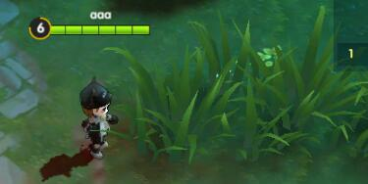 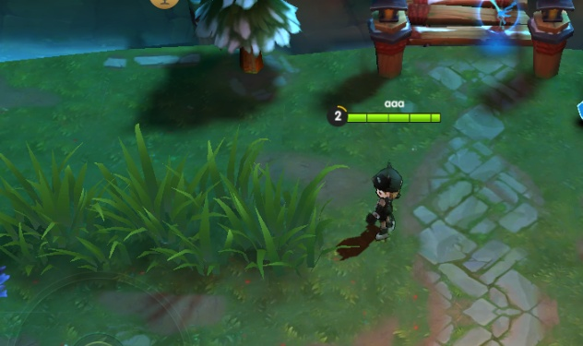 | 适当缩小草丛区域的判定范围 | 已解决
2 | 2017-03-03 | 技能指示器 | 普攻的实际攻击范围比指示器略大 | 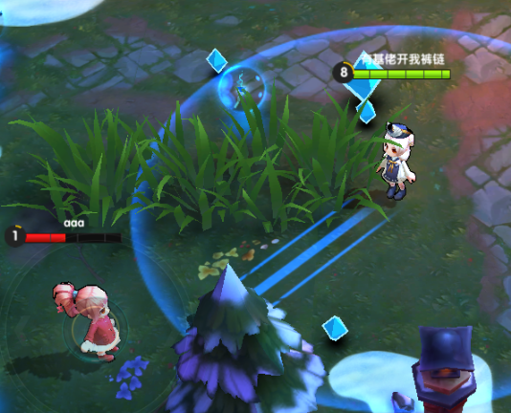 | 增加技能指示器范围
3 | 2017-03-03 | 战场频道 | 战场内玩家突然切换至其他战场频带
4 | 2017-03-04 | 角色模型 | 甄姬模型有黑色描边 | 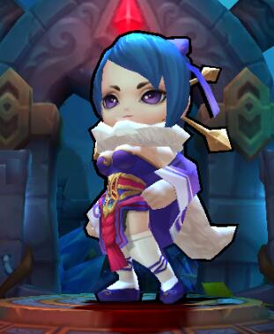 | 模型材质调整 | 已解决
5 | 2017-03-04 | 角色模型 | 黄忠、周瑜模型在调用时出错 |  | 修改模型脚本 | 已解决
6 | 2017-03-06 | 角色模型 | 部分角色进入草丛后，脸部没有透明 |  | 修改脸部材质
7 | 2017-03-07 | 战斗过程 | 角色体型变大，死亡后复活体形没有重置 |  | 复活重置体形 | 已解决
8 | 2017-03-08 | 战斗过程 | 从雪人变回角色模型时，角色没有动作了
9 | 2017-03-10 | 战斗过程 | 多重球命中同一个敌人多个雪球时，伤害数字只显示一次
10 | 2017-03-13 | 技能 | 势不可挡技能，完成击杀后，没有加速效果 |  |  | 已解决
11 | 2017-03-13 | 技能 | 鹰眼技能，携带此技能的角色不造成暴击，其他角色攻击技能携带者会暴击 |  |  | 已解决
12
13
14
15
16
17
18
19
20
21
22
23
24
25
26
27
28
29
30

